Sheet1
区域 | 灯种 | 数量 | 品牌型号规格 | 图片 | 单价 | 网址
前走廊 | 顶灯 | 1
客房 | 顶灯 | 1
后走廊 | 顶灯（筒灯） | 4
阳台 | 顶灯 | 1
客厅 | 顶灯 | 1 | 银框水仙花三色调光98*a68 | 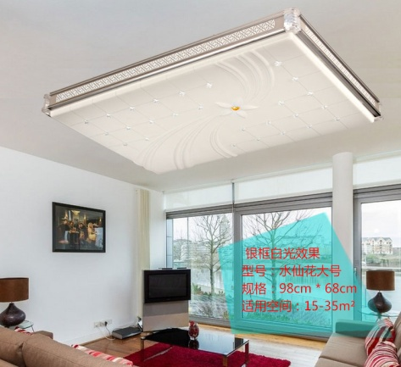 | 198 | https://item.taobao.com/item.htm?spm=a1z0k.7385993.1997994373.d4919385.X8qGCC&id=527770165076&_u=7jh1u537e1
饭厅 | 顶灯 | 1
厨房 | 集成吊顶灯 | 2 | （与吊顶样式匹配）
公卫 | 集成吊顶灯 | 2 | （与吊顶样式匹配）
 | 镜前灯 | 1
儿童房 | 顶灯 | 1 |  | 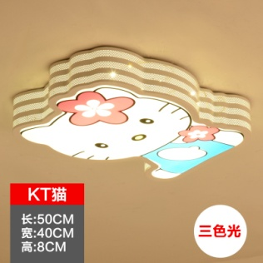 | 138 | https://item.taobao.com/item.htm?spm=a1z10.5-c-s.w4002-14596264998.38.IFNIn7&id=531403593044
书房 | 顶灯 | 1
老人房 | 顶灯 | 1 | 中号φ52CM三色调光36*2W | 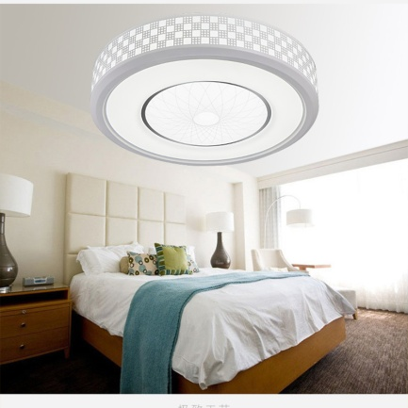 | 198 | https://item.taobao.com/item.htm?spm=a1z10.5-c.w4002-14454753409.37.CGkgEb&id=528913915029
老卫 | 集成吊顶灯 | 1 | （与吊顶样式匹配）
 | 镜前灯 | 1
主人房 | 顶灯 | 1 |  | 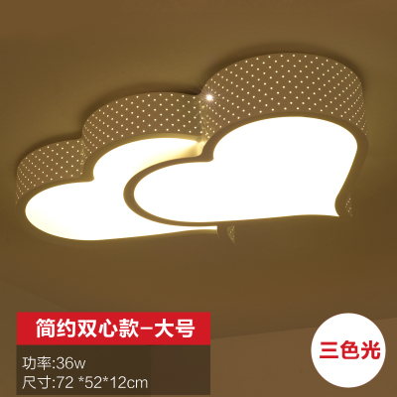 | 378 | https://item.taobao.com/item.htm?spm=2013.1.20141002.7.MJPovA&scm=1007.10009.31621.100200300000001&id=520842326212&pvid=a9e2c475-a29f-49ec-bbaf-c384971d63d5
 | 壁灯 | 2
 | 飘窗顶灯 | 2
衣帽间 | 顶灯 | 1
主卫 | 集成吊顶灯 | 1 | （与吊顶样式匹配）
 | 镜前灯 | 1

